Wykres 1a
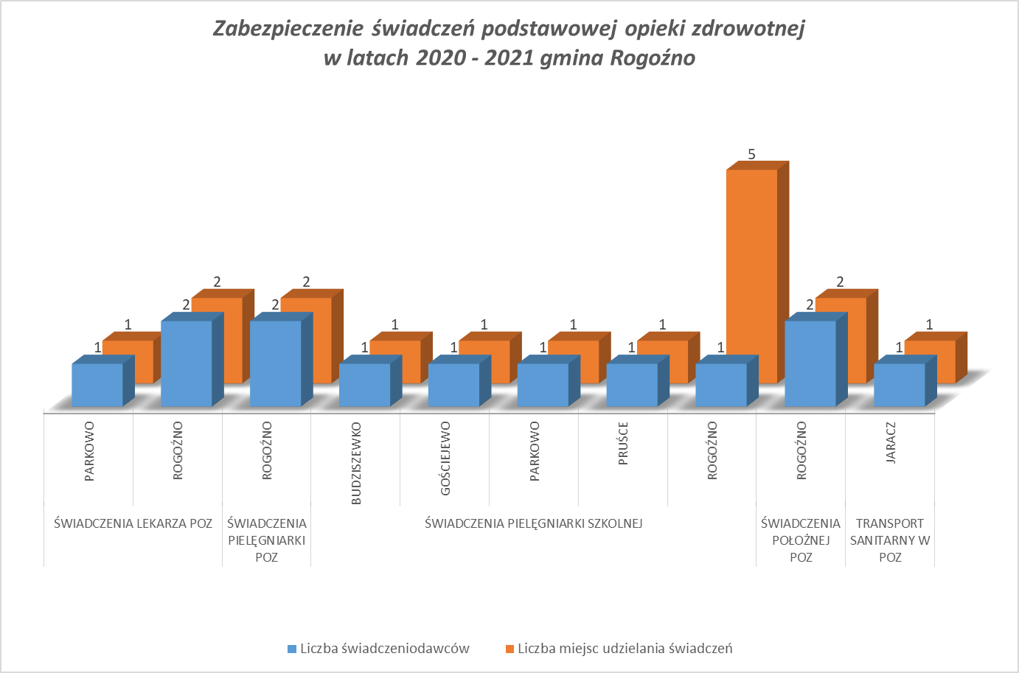
Wykres 1a
Liczba świadczeniodawców i miejsc udzielania świadczeń (POZ)

Wykres 2a
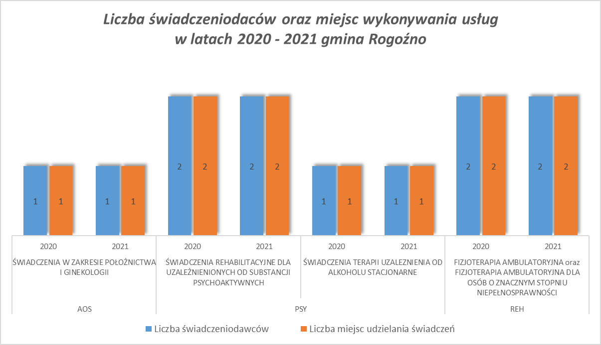
Wykres 2a
Liczba świadczeniodawców oraz miejsc realizacji w latach 2020 - 2021 na terenie Gminy Rogoźno, wg wybranych rodzajów świadczeń: Ambulatoryjna Opieka Specjalistyczna (AOS), Opieka Psychiatryczna i Leczenie Uzależnień (PSY), Rehabilitacja Lecznicza (REH)

Wykres 3a
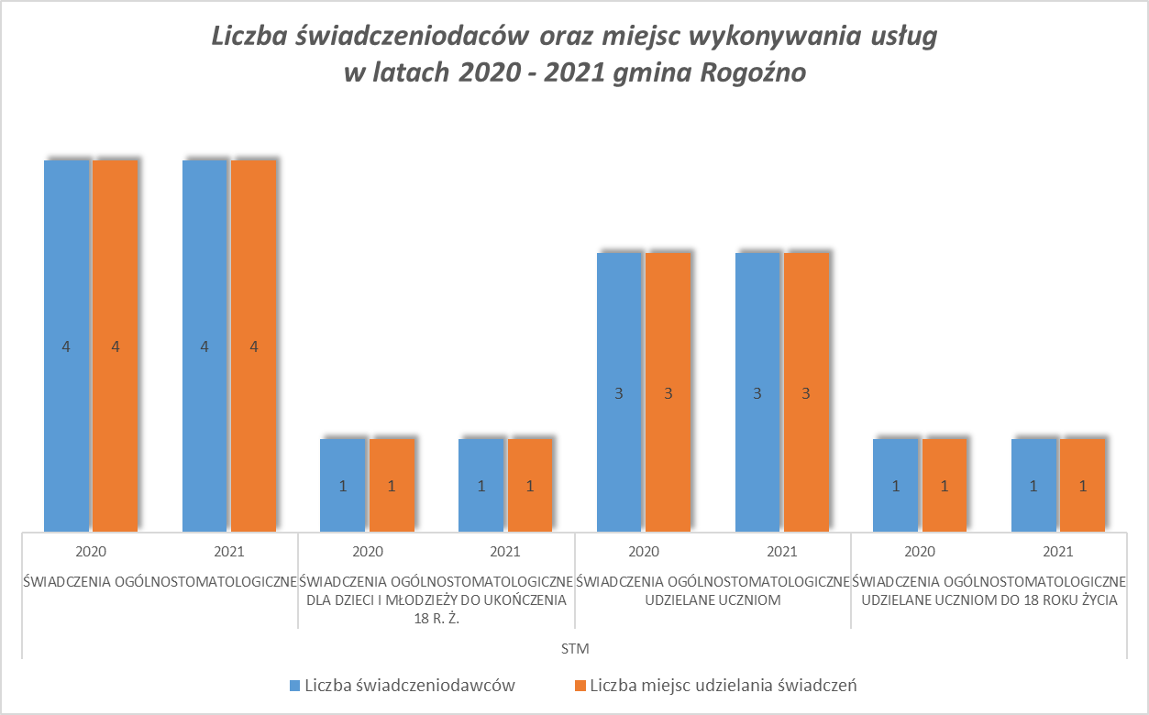
Wykres 3a
Liczba świadczeniodawców w rodzaju umów leczene stomatologiczne(STM) na terenie Gminy Rogoźno, wg zakresów świadczeń w latach 2020 - 2021

Wykres 4a
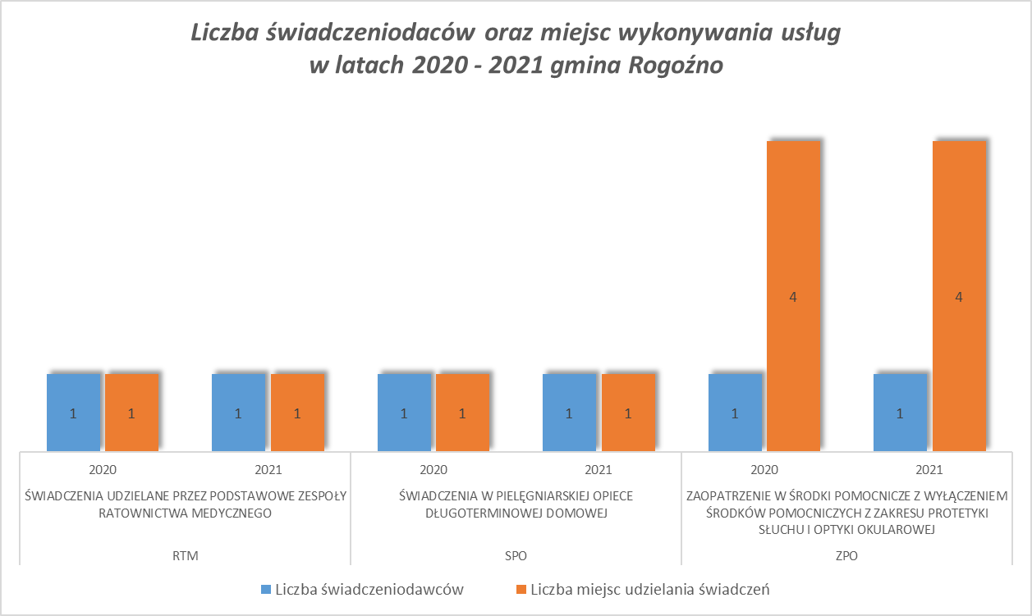
Wykres 4a
Liczba świadczeniodawców i miejsc realizacji w rodzaju umów: Pomoc Doraźna i Transport Sanitarny (RTM), Świadczenia Pielęgniacyjne i Opiekuńcze (SPO), Zaopatrzenie w Wyroby Medyczne (ZPO) na terenie Gminy Rogoźno, w latach 2020 - 2021

Wykres 10a
Wartość umów zakontraktowanych w latach 2020 - 2021 w podziale na rodzaje świadczeń w gminie Rogoźno
 | AOS | PSY | REH | SPO | STM
ROGOŹNO 2020 | 114370.56 | 3877155.96 | 514818 | 124309.21 | 901125.12
ROGOŹNO 2021 | 59339.52 | 3794453.28 | 499704 | 123969.49 | 901111.68

